Лист1
Bug-report
ID | 1 | 2 | 3 | 4 | 5 | 6 | 7 | 8 | 9 | 10
Summary | Назви категорій товару не вміщуються у своєму полі на основній сторінці сайту https://florium.ua/ua/ при сильному збільшенні екрану | Кнопка вибору мови зникає на основній сторінці сайту https://florium.ua/ua/ при збільшенні екрану | На основній сторінці сайту https://florium.ua/ua/, назва групи товарів "Дом и интерьер" і її підгруппа "Картины по номерам" не перекладаються на українську мову | На сторінці з обраним товаром, залишаючи відгук на 5 зірочок, 5 зірка не натискається | Розгорнути відгук на основній сторінці сайту https://florium.ua/, відгук не відкривається | Поділитись статтею через google+ неможливо, сервіс google+ недоступний. | Не переходить на блог сторінку Флоріуму в Інстаграмі | Користувач отримає повідомлення про невірний номер телефону | Коли користувач натискає на кнопку "Карта сайту", сайт падає | В особистому кабінеті під ппунктом "Зв'яжіть з профілем для зручності входу", картинка обізана
Pre condition | Відкрити сайт https://florium.ua/ua/ | Відкрити сайт https://florium.ua/ua/ | Відкрити сайт https://florium.ua/ua/, та перевести його на російську мову натиснувши на кнопку RU у правій верхній частині екрану | Відкрити сайт https://florium.ua/ua/ | Відкрити сайт https://florium.ua/ua/ | Відкрити сайт https://florium.ua/ua/, перейти у відділ блог у верхній частині екрану | Відкрити сайт https://florium.ua/ua/, перейти у відділ блог у верхній частині екрану | Відкрити сайт https://florium.ua/ua/, перейти у відділ блог у верхній частині екрану | Відкрити сайт https://florium.ua/ua/ | Відкрити сайт https://florium.ua/ua/
Steps | Збільшити маштаб до 200% | Збільшити маштаб до 200% | 1.Навести курсор на кнопку UA в правій верхній частині сайту 2.Натиснути на кнопку UA | 1.Навести курсор на группу "Кімнтатні рослини" 2.Навести курсор і натиснути на Орхідеї 3.Опустити сторінку до середини і натиснути на "Додати відгук" 4.Навести і натиснути курсор на 5 зірочку | 1.Опустити сторінку до середини до відділку "Останні відгуки" 2.Навести курсор на знак ">" (розгорнути відгук) | 1.Навести і натиснути на статтю "Овочеве меню — смачно та корисно" 2.Опустити сторінку вниз до пункту поділитись з друзями 3.Натиснути на кнопку g+(поділитись в Google+ | 1.Опустити сторінку в самий низ 2.Справа навести курсор і натиснути на іконку Інстаграму | 1.Навести курсор на кнопку "вам перетелефонувати і натиснути 2.У строці "Ваше імя" вводим Стас 3.У строці "Ваш телефон" 2022 | 1.Опустити сторінку в самий низ 2.Зліва внизу навести курсор на кнопку "Карта сайту" | На основній сторінці Флоріуму, навести курсор на іконку "Акаунт" і натиснути на профіль
Post conditions
Expected result | Назви будуть вміщуватись в свої колонки | Змінити мову при збільшеному інтерфейсі | Переклад сайту на украънську мову | Поставити 5 зірочок | Відкрити повністю відгук | Поділитись статтею в Google+ | Зайти на блог сторінку Флоріуму в Інстаграм | Користувач отримає повідомлення про невірний номер телефону | Відкриється графічний вид сайту | Відкривається особистий кабінет
Actual result | Назви не вміщуються в свої колонки | Кнопка вибору мови зникає | Назва групи товарів "Дом и интерьер" і її підгруппа "Картины по номерам" не перекладаються на українську мову | 5 зірочка не натискається | Користувача переводить в каталог з товаром | Неможливо поділитись, сервіс google+ недоступний | Сторінгка Інстаграму недоступна | Введені цифри успішно приймає | Сайт падає | Обрізана картинка під пунктом "Зв`яжіть з профілем для зручності"
Screenshots | 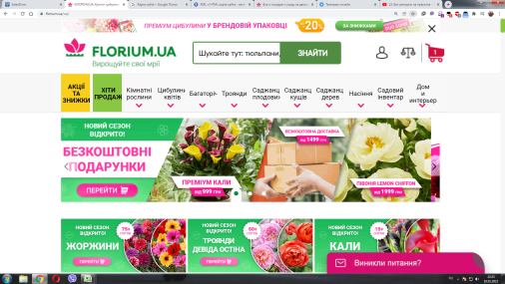 |  | 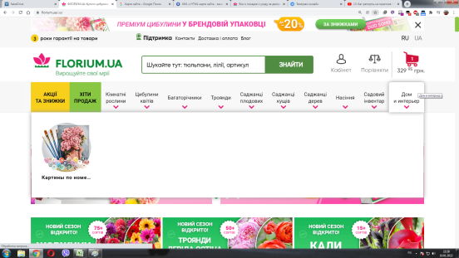 | 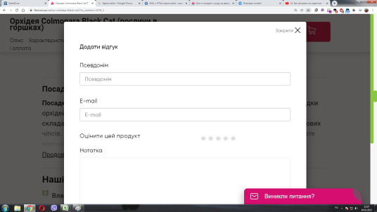 | 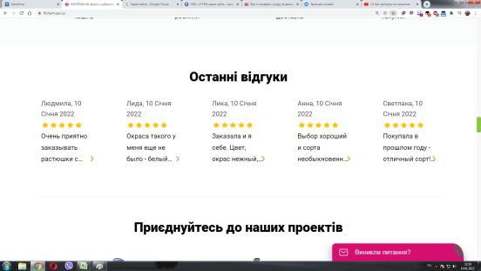 | 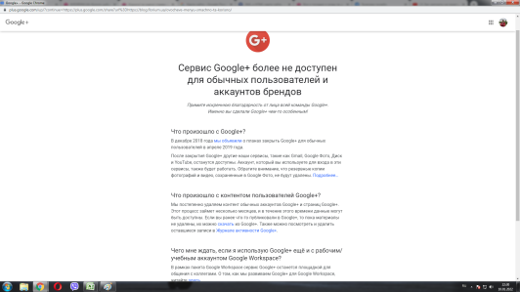 | 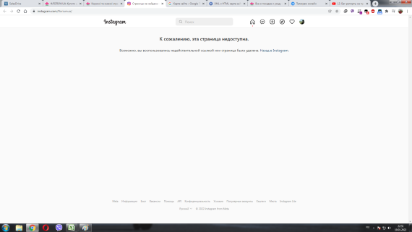 | 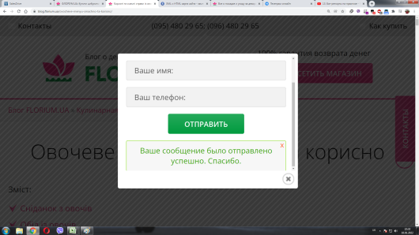 | 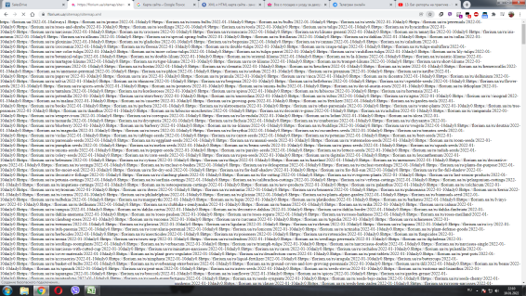 | 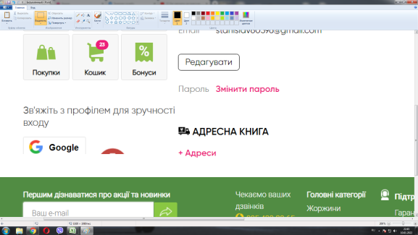
Severity | Cosmetic | Low | Medium | Low | Cosmetical | Low | Medium | Low | Critical | Cosmetical
Priority | Cosmetic | Low | High | Medium | Cosmetical | Low | Medium | Low | Critical | Cosmetical
Type | UI | Functional | Localisation | Functional | Functional | Functional | Functional | Functional | Functional | UI
Assigned | Stanislav Opryshko | Stanislav Opryshko | Stanislav Opryshko | Stanislav Opryshko | Stanislav Opryshko | Stanislav Opryshko | Stanislav Opryshko | Stanislav Opryshko | Stanislav Opryshko | Stanislav Opryshko
State | Open | Open | Fixed | Fixed | Open | Open | Open | Open | Open | Open
Date of creatoin | 2022-01-10 | 2022-01-10 | 2022-01-10 | 2022-01-10 | 2022-01-10 | 2022-01-10 | 2022-01-10 | 2022-01-10 | 2022-01-10 | 2022-01-10
Environment | Windows 7, Chrome 96.0.4664.110(Официальная сборка) | Windows 7, Chrome 96.0.4664.110(Официальная сборка) | Windows 7, Chrome 96.0.4664.110(Официальная сборка) | Windows 7, Chrome 96.0.4664.110(Официальная сборка) | Windows 7, Chrome 96.0.4664.110(Официальная сборка) | Windows 7, Chrome 96.0.4664.110(Официальная сборка) | Windows 7, Chrome 96.0.4664.110(Официальная сборка) | Windows 7, Chrome 96.0.4664.110(Официальная сборка) | Windows 7, Chrome 96.0.4664.110(Официальная сборка) | Windows 7, Chrome 96.0.4664.110(Официальная сборка)

